Overview
In this file the initial transport shares are determined for most datasets. Below you can find information on each sheet in this file.

Sheets

 | Assumptions | Assumptions used in the determination of initial shares
 | NL | A CBS-based, more detailed determination of initial transport shares for the Netherlands

pkm and tkm
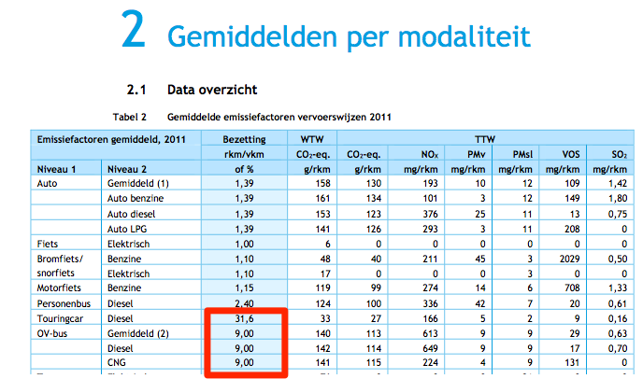

 | mln reizigerskms | % reizigerskms | Bron: | http://statline.cbs.nl/Statweb/publication/?DM=SLNL&PA=83497ned&D1=0&D2=a&D3=0&D4=5&HDR=T,G3&STB=G1,G2&VW=T
personenauto | 139500 | 75% |  | https://ec.europa.eu/transport/sites/transport/files/pb2017-section22.xls
trein | 15800 | 8.54% |  | https://www.cbs.nl/nl-nl/maatwerk/2016/47/totaal-afgelegde-kilometers-van-motor-en-bromfietsen
bus | 8784 | 5% |  | ec.europa.eu/eurostat/web/transport/data/database |  | National air passenger transport by reporting country (avia_panc)
tram/metro | 916 | 0.50% |  | Auto: statline (bestuurder + passagier). Trein: statline. Fiets: statline. Motoren en touringcars vallen onder de categorie Overige vervoerwijze
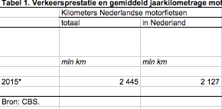
motor/bromfiets/snorfiets | 5029 | 3% |  | Tram/metro: Europese Commissie.
fiets | 15000 | 8% |  | Motor/brom-/snorfiets: CBS verkeersprestaties kilometrage motorfietsen 2001-2015 voor aantal motorkilometers en verkeersprestaties bromfietsen voor aantal bromfietskilometers. CE Delft gaat uit van 1,1 pkm/vkm voor bromfietsen en 1,15 pkm/vkm voor motoren. Let op: CBS vermeldt voor 2015 1,1 miljard passagierskilometers voor bromfietsen maar 2,3 miljard voertuigkilometers. Dat is niet verenigbaar. We nemen voertuigkilometers maal 1,1 (pkm/vkm) voor aantal bromfietsreizigerskilometers
vliegtuig | 0.40 | 0% |  | Vliegtuig: Eurostat aantal passagiers binnenlandsevluchten. Gaat hoofdzakelijk om vluchten vanuit Groningen die tussenstop maken in Rotterdam/Eindhoven/Maastricht. Gemiddelde afstand (schatting): 250 km
 |  |  |  | Verbetering voor toekomst: opvragen van OVIN dataset (via dans.knaw.nl)
 |  |  |  | Bus: | 5.8 mld voor bus/tram/metro
 |  |  |  |  | min 0.9 mld voor bus/tram.
 |  |  |  |  | Touringcars zitten hier nog niet bij, die vallen onder de categorie overige vervoerwijze bij CBS.
 |  |  |  |  | Schatting: dit gaat om 3.96 mld reizigerskilometers
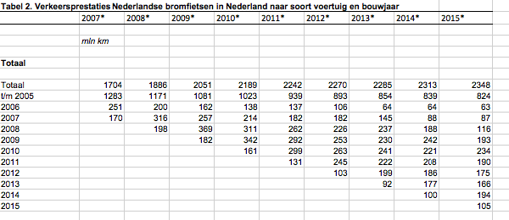
 |  |  |  |  | Aanname is gebaseerd op: Totaal aantal touringcarkilometers is ongeveer 23% van het totaal aantal buskilometers (CBS). De bezettingsgraad van touring cars is ongeveer 3.5 keer hoger dan van lijnbussen (CE Delft). Dus we tellen 80% van de lijnbusreizigerskilometers op bij het totaal (+3.96)
 |  |  |  |  | http://www.ce.nl/publicatie/stream_personenvervoer_2014/1478

 | mln ladingtonkms |  | Bron | http://ec.europa.eu/eurostat/web/transport/data/main-tables?p_p_id=NavTreeportletprod_WAR_NavTreeportletprod_INSTANCE_BXN01QNK1Jk7&p_p_lifecycle=0&p_p_state=normal&p_p_mode=view&p_p_col_id=column-2&p_p_col_count=1
trucks (vrachtwagen/bestelauto) | 70369 | 78% |  | ec.europa.eu/eurostat/web/transport/data/database
trein | 6545 | 7% |  | Voor truck en train is total transport genomen, voor vessels en aviation alleen national transport (ivm internationale afspraken)
scheepvaart | 13034 | 14% |  | Eurostat trucks is alleen vrachtwagen boven 3.5 ton. CBS gebruikt voor bestelauto's (1469 ladingtonkms)
vliegtuig | 0.02 | 0% |  | http://statline.cbs.nl/Statweb/publication/?DM=SLNL&PA=82836ned&D1=1-2&D2=0&D3=0&D4=l&HDR=T&STB=G1,G2,G3&VW=T |  |  | Goods transported plane:

NL - road transport
 | Use in transport analysis
 | Percentage of gasoline mix delivered to cars | Share | 96%
 | Percentage of gasoline mix delivered to trucks | Share | 1%
 | Percentage of gasoline mix delivered to busses | Share | 0%
 | Percentage of gasoline mix delivered to motorcycles | Share | 3%

 | Percentage of diesel mix delivered to cars | Share | 21%
 | Percentage of diesel mix delivered to trucks | Share | 75%
 | Percentage of diesel mix delivered to busses | Share | 4%

 | Percentage of electricity mix delivered to cars | Share | 93%
 | Percentage of electricity mix delivered to trucks | Share | 2%
 | Percentage of electricity mix delivered to busses | Share | 2%
 | Percentage of gasoline mix delivered to motorcycle | Share | 0%
 | Percentage of electricity mix delivered to bikes | Share | 2%

 | Percentage of natural gas that is liquefied natural gas | Share | 19%
 | Percentage of natural gas that is compressed natural gas | Share | 81%

 | Percentage of lng that is delivered to trucks | Share | 100%
 | Percentage of lng that is delivered to busses | Share | 0%

 | Percentage of compressed network gas delivered to cars | Share | 21%
 | Percentage of compressed network gas delivered to trucks | Share | 25%
 | Percentage of compressed network gas delivered to busses | Share | 54%

 | Percentage of CNG mix delivered to cars | Share | 21%
 | Percentage of CNG mix delivered to trucks | Share | 25%
 | Percentage of CNG mix delivered to busses | Share | 54%

NL 2015 |  |  |  |  |  | nu voor mln kms in nl
Road transport |  |  | aantal | mln kms in nl |  | km per voertuigtype |  |  | Bron: | http://statline.cbs.nl/Statweb/publication/?DM=SLNL&PA=80302NED&D1=a&D2=a&D3=l&HDR=T&STB=G1,G2&VW=T
 | personenauto |  | 7979083 | 102909.2 |  | 12897.371791 |  |  |  | http://statline.cbs.nl/Statweb/publication/?DM=SLNL&PA=71407NED&D1=13-19&D2=1-5&D3=0&D4=15&HDR=G2,T&STB=G1,G3&VW=T
 | bestelauto |  | 814954 | 16583.9 |  | 20349.492119 |  |  |  | http://statline.cbs.nl/Statweb/publication/?DM=SLNL&PA=71405NED&D1=13-19&D2=0&D3=15&HDR=G1,G2&STB=T&VW=T
 | vrachtauto |  | 63356 | 2141.1 |  | 33794.747143 |  |  |  | https://www.cbs.nl/nl-nl/maatwerk/2016/47/totaal-afgelegde-kilometers-van-motor-en-bromfietsen
 | trekker |  | 70533 | 4661.1 |  | 66083.960699 |  |  |  | http://statline.cbs.nl/Statweb/publication/?DM=SLNL&PA=81568NED&D1=0&D2=a&D3=0-4&D4=8&HDR=T,G1&STB=G2,G3&VW=T
 | speciaal |  | 61145 | 433.6 |  | 7091.3402568 |  |  |  | http://bovagrai.info/tweewieler/2016/1-6-fietsenpark-schatting/
 | bus |  | 9597 | 621.8 |  | 64791.080546
 | motorfiets |  | 690777 | 2127 |  | 3079.1413148
 | brom-/snorfiets |  | 1119877 | 2386 |  | 2130.5911274
 | fiets |  | 22500000 | 15000 |  | 666.66666667
 | totaal |  |  | 146863.7
 |  |  |  |  |  |  |  |  |  |  |  | 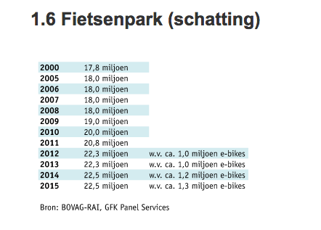
 | personenauto's |  | aantal | jaarlijks km | efficiëntie (km/MJ) | energievraag per auto (MJ) | totale energievraag (MJ)

 | benzine |  | 6331816 | 12897.371791 | 0.47619047619 | 27084.480761 | 171,493,948,631
 | diesel |  | 1313752 | 12897.371791 | 0.52631578947 | 24505.006402 | 32,193,501,171
 | lpg |  | 168234 | 12897.371791 | 0.5 | 25794.743581 | 4,339,552,892 |  | Bron: | CE Delft, ECN, TNO (2014): verzamelde kennisnotities t.b.v. de visie duurzame brandstoffenmix
 | elektriciteit |  | 155938 | 12897.371791 | 1.5384615385 | 8383.291664 | 1,307,273,735
 | cng |  | 6706 | 12897.371791 | 0.47619047619 | 27084.480761 | 181,628,528
 | onbekend |  | 2637 | 12897.371791

 | totaal |  | 7979083 |  |  |  | 209,515,904,957

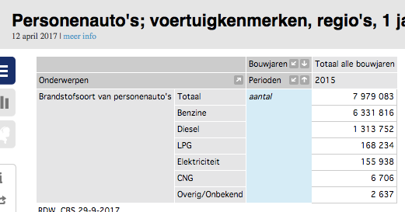
 | bestelauto's |  | aantal | jaarlijks km | efficiëntie (km/MJ) | energievraag per auto (MJ) | totale energievraag (MJ)

 | benzine |  | 25372 | 20349.492119 | 0.43298500881 | 46998.14475 | 1,192,436,929 | *
 | diesel |  | 770286 | 20349.492119 | 0.47619047619 | 42733.933449 | 32,917,350,661
 | lpg |  | 15605 | 20349.492119 | 0.45385355539 | 44837.132764 | 699,683,457 | **
 | elektriciteit |  | 1168 | 20349.492119 | 1.3964724781 | 14572.068148 | 17,020,176 | **
 | cng |  | 2512 | 20349.492119 | 0.4329004329 | 47007.326794 | 118,082,405
 | onbekend |  | 11 | 20349.492119

 | totaal |  | 814954 | 20349.492119 |  |  | 34944573627

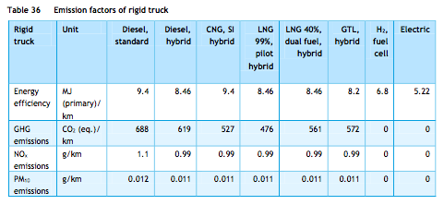
 | vrachtauto |  | aantal | jaarlijks km | efficiëntie (km/MJ) | energievraag per auto (MJ) | totale energievraag (MJ)

 | benzine |  | 891 | 33794.747143 | 0.09652285264 | 350121.71956 | 311,958,452
 | diesel |  | 61915 | 33794.747143 | 0.10638297872 | 317670.62315 | 19,668,576,632
 | lpg |  | 291 | 33794.747143 | 0.10638297872 | 317670.62315 | 92,442,151 | ****
 | elektriciteit |  | 57 | 33794.747143 | 0.19157088123 | 176408.58009 | 10,055,289
 | cng |  | 186 | 33794.747143 | 0.10638297872 | 317670.62315 | 59,086,736
 | onbekend |  | 16 | 33794.747143 |  | #DIV/0! | #DIV/0!

 | totaal |  | 63356 | 33794.747143 |  | #DIV/0! | #DIV/0!

 | trekker voor oplegger |  | aantal | jaarlijks km | efficiëntie (km/MJ) | energievraag per auto (MJ) | totale energievraag (MJ)
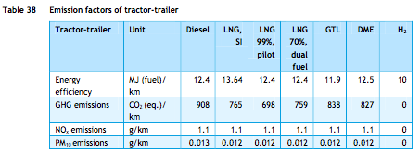
 | benzine |  | 27 | 66083.960699 | 0.073328106331 | 901209.15439 | 24,332,647 | *
 | diesel |  | 70258 | 66083.960699 | 0.08064516129 | 819441.11267 | 57,572,293,694
 | lpg |  | 18 | 66083.960699 | 0.106382979 | 621189.22896 | 11,181,406 | ***
 | elektriciteit |  | 7 | 66083.960699 | 0.191570881 | 344958.27526 | 2,414,708 | ***
 | cng |  | 36 | 66083.960699 | 0.106382979 | 621189.22896 | 22,362,812 | ***
 | onbekend |  | 187 | 66083.960699 |  | #DIV/0! | 0

 | totaal |  | 70533 | 66083.960699 |  | #DIV/0! | #DIV/0!

 | speciaal voertuig |  | aantal | jaarlijks km | efficiëntie (km/MJ) | energievraag per auto (MJ) | totale energievraag (MJ)

 | benzine |  | 2767 | 7091.3402568 | 0.09652285264 | 73467.992945 | 203,285,936 | ***
 | diesel |  | 56453 | 7091.3402568 | 0.10638297872 | 66658.598414 | 3,763,077,856 | ***
 | lpg |  | 1763 | 7091.3402568 | 0.106382979 | 66658.59824 | 117,519,109 | ***
 | elektriciteit |  | 9 | 7091.3402568 | 0.191570881 | 37016.796184 | 333,151 | ***
 | cng |  | 151 | 7091.3402568 | 0.106382979 | 66658.59824 | 10,065,448 | ***
 | onbekend |  | 2 | 7091.3402568 |  | #DIV/0! | 0

 | totaal |  | 61145 | 7091.3402568 |  | #DIV/0! | #DIV/0!

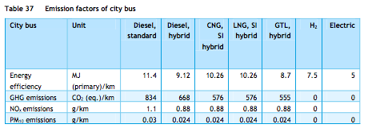
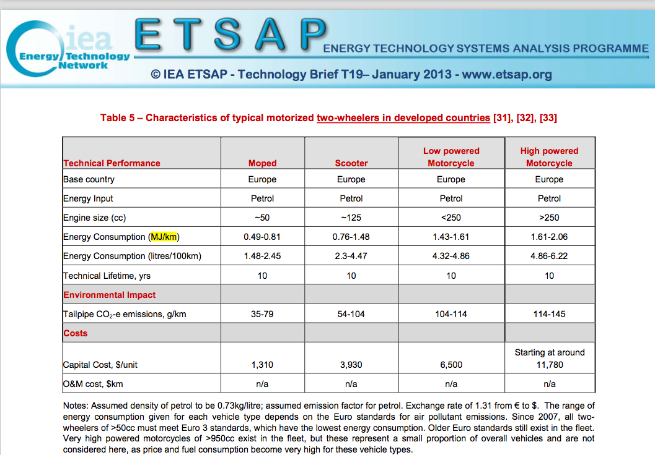
 | bus |  | aantal | jaarlijks km | efficiëntie (km/MJ) | energievraag per auto (MJ) | totale energievraag (MJ)

 | benzine |  | 23 | 64791.080546 | 0.07976039636 | 812321.44652 | 18,683,393 | *
 | diesel |  | 8770 | 64791.080546 | 0.087719298246 | 738618.31822 | 6,477,682,651
 | lpg |  | 10 | 64791.080546 | 0.09746588694 | 664756.4864 | 6647564.864 | ****
 | elektriciteit |  | 105 | 64791.080546 | 0.2 | 323955.40273 | 34,015,317
 | cng |  | 687 | 64791.080546 | 0.09746588694 | 664756.4864 | 456,687,706
 | onbekend |  | 2 | 64791.080546 |  |  | 0

 | totaal |  | 9597 | 64791.080546 |  | #DIV/0! | #DIV/0!

 | motorfiets |  | aantal | jaarlijks km | efficiëntie (km/MJ) | energievraag per auto (MJ) | totale energievraag (MJ) |  |  | Aantallen: Aanname, geen CBS data

 | benzine |  | 690777 | 3079.1413148 | 0.54495912807 | 5650.2243126 | 3,903,045,000 |  |  | km/MJ from IEA. Took average of MJ/km (=1.835), converted to km/MJ.
 | elektriciteit |  | 0 | 3079.1413148 | 4.5454545455 | 677.41108925 | 0 |  |  | Same
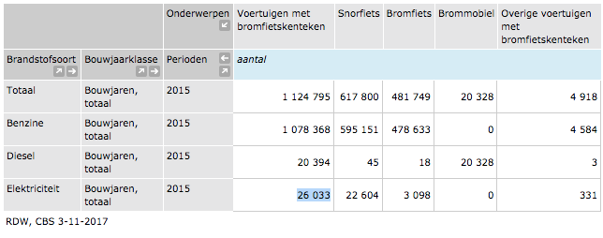
 | totaal |  | 690777 | 3079.1413148 |  | #DIV/0! | #DIV/0!
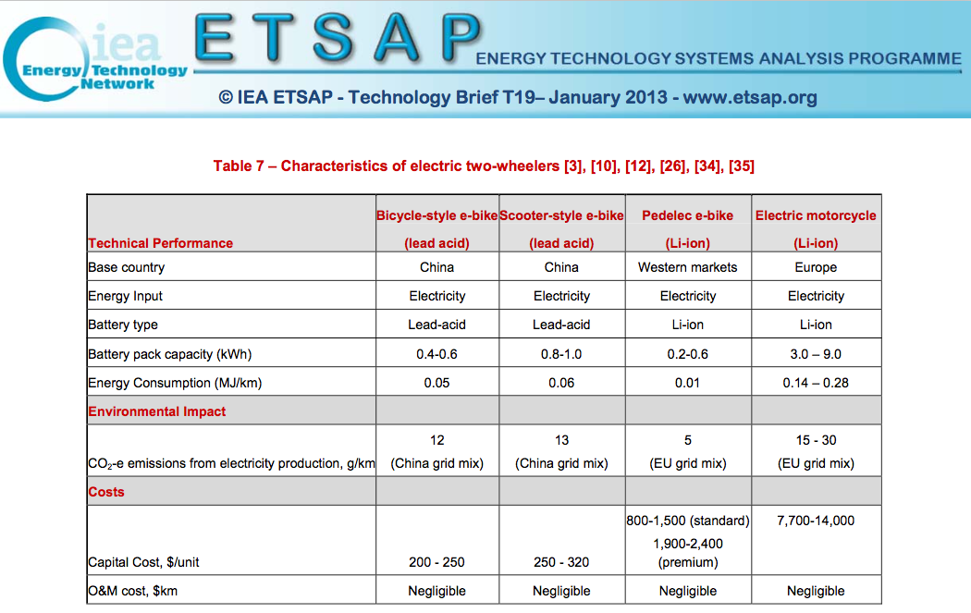
 | brom-/snorfiets |  | aantal | jaarlijks km | efficiëntie (km/MJ) | energievraag per voertuig (MJ) | totale energievraag (MJ) |  |  | http://statline.cbs.nl/Statweb/publication/?DM=SLNL&PA=81540NED&D1=a&D2=a&D3=0&D4=8&HDR=T&STB=G1,G2,G3&VW=T
 |  |  |  |  |  |  |  |  |  | Added diesel to gasoline (ETM only has gasoline due to low number of diesels)
 | benzine |  | 1098762 | 2130.5911274 | 1.1299435028 | 1885.5731478 | 2,071,796,123 |  |  | km/MJ from IEA. Took average of MJ/km for mopeds and scooters
 | elektriciteit |  | 26033 | 2130.5911274 | 22.22222 | 95.876610321 | 2,495,956 |  |  | IEA, took km/MJ to be 0.045 instead of 0.06 because numbers are based on Chinese market, not Europe

 | totaal |  | 1124795 | 2130.5911274 |  | #DIV/0! | #DIV/0!

 | Fiets |  | aantal | jaarlijks km | efficiëntie (km/MJ) | energievraag per voertuig (MJ) | totale energievraag (MJ)

 | (wo)manpower |  | 21200000 | 666.66666667 | 0 | 0 | 0 |  |  | km/MJ from IEA. Since bicycle e-bikes in the IEA report are based on China average numbers and since pedelec e-bikes are in the ETM part of e-bikes as well, MJ/km efficiency is assumed to be 0.035. Hence, km/MJ is 28.5
 | elektriciteit |  | 1300000 | 666.66666667 | 28.571428571 | 23.333333333 | 30,333,333
 | onbekend |  | 0 | 666.66666667 |  |  | 0

 | * verkregen door de efficiëntie verhouding tussen benzine en diesel motoren (zoals beschreven in truck_using_gasoline_mix) te gebruiken
 | ** verkregen door de efficiëntie verhouding tussen personenauto en vrachtwagen efficiëntie te gebruiken |  |  |  |  |  |  |  |  |  | Alle figuren van ECN, TNO, CE Delft (2013): Natural Gas in Transport
 | *** gelijkgezet (aanname) aan vrachtwagen efficiëntie
 | **** gelijkgezet aan cng

Road transport
 | Gasoline |  | Energy consumed (MJ) |  |  | Energy consumed (MJ)

 | personenauto |  | 171,493,948,631 |  | cars | 171,493,948,631 |  | share cars | 95.69%
 | bestelauto |  | 1,192,436,929 |  | trucks | 1,732,013,964 |  | share trucks | 1%
 | vrachtwagen |  | 311,958,452 |  | busses | 18,683,393 |  | share busses | 0%
 | trekker |  | 24,332,647 |  | powered two-wheelers | 5,974,841,123 |  | share powered two-wheelers | 3%
 | speciaal voertuig |  | 203,285,936
 | bus |  | 18,683,393
 | motorbikes |  | 3,903,045,000
 | mopeds/scooters |  | 2,071,796,123
 | bikes |  | 0

 | Diesel |  | Energy consumed (MJ) |  |  | Energy consumed (MJ)

 | personenauto |  | 32,193,501,171 |  | cars | 32,193,501,171 |  | share cars | 21%
 | bestelauto |  | 32,917,350,661 |  | trucks | 113,921,298,843 |  | share trucks | 75%
 | vrachtwagen |  | 19,668,576,632 |  | busses | 6,477,682,651 |  | share busses | 4%
 | trekker |  | 57,572,293,694
 | speciaal voertuig |  | 3,763,077,856
 | bus |  | 6,477,682,651

 | LPG |  | Energy consumed (MJ) |  |  | Energy consumed (MJ)

 | personenauto |  | 4,339,552,892 |  | cars | 4,339,552,892 |  | share cars | 82%
 | bestelauto |  | 699,683,457 |  | trucks | 920,826,123 |  | share trucks | 17%
 | vrachtwagen |  | 92,442,151 |  | busses | 6,647,565 |  | share busses | 0%
 | trekker |  | 11,181,406
 | speciaal voertuig |  | 117,519,109
 | bus |  | 6,647,565

 | Electricity |  | Energy consumed (MJ) |  |  | Energy consumed (MJ)

 | personenauto |  | 1,307,273,735 |  | cars | 1,307,273,735 |  | share cars | 93%
 | bestelauto |  | 17,020,176 |  | trucks | 27,075,481 |  | share trucks | 2%
 | vrachtwagen |  | 10,055,289 |  | busses | 34,015,317 |  | share busses | 2%
 | trekker |  | 7 |  | powered two-wheelers | 2,495,956 |  | share powered two-wheelers | 0%
 | speciaal voertuig |  | 9 |  | bikes | 30,333,333 |  | share bikes | 2%
 | bus |  | 34,015,317
 | motorbikes |  | 0
 | mopeds/scooters |  | 2,495,956
 | bikes |  | 30,333,333

 | CNG |  | Energy consumed (MJ) |  |  | Energy consumed (MJ)

 | personenauto |  | 181,628,528 |  | cars | 181,628,528 |  | share cars | 21%
 | bestelauto |  | 118,082,405 |  | trucks | 209,597,401 |  | share trucks | 25%
 | vrachtwagen |  | 59,086,736 |  | busses | 456,687,706 |  | share busses | 54%
 | trekker |  | 22,362,812
 | speciaal voertuig |  | 10,065,448
 | bus |  | 456,687,706

NL - rail transport
 | Use in transport analysis
 | Percentage of electricity delivered to trams/metro | Share | 10%
 | Percentage of electricity delivered to passenger trains | Share | 76%
 | Percentage of electricity delivered to freight trains | Share | 14%

 | Percentage of diesel delivered to passenger trains | Share | 52%
 | Percentage of diesel delivered to freight trains | Share | 48%

 | Percentage of coal delivered to passenger trains | Share | 100%

 |  |  | MJ
 | MJ electricity delivered to trams/metro | Share | 560864762
 | MJ electricity delivered to passenger trains | Share | 4052696758
 | MJ electricity delivered to freight trains | Share | 733040000

 | MJ diesel delivered to passenger trains | Share | 526139579
 | MJdiesel delivered to freight trains | Share | 484330000

 | MJ coal delivered to passenger trains | Share

CBS | train freight ton kilometers | mln ftk | 6545
 | train freight ton kilometers | ftk | 6545000000
 | passenger km train | mln passenger km | 15800
 | passenger km train | passenger km | 15800000000
 | passenger km tram/metro | mln passenger km | 916
 | passenger km tram/metro | passenger km | 916445689

Node source analysis | energy use electric trains freight | ftk/MJ | 7.1428571429
 | energy use diesel trains freight | ftk/MJ | 2.7027027027
 | energy use electric trains passengers | pk/MJ | 3.7037066667
 | energy use diesel trains passengers | pk/MJ | 1.5015027027
 | energy use trams/metro | pk/MJ | 1.6339869281
 | energy use coal trains passengers | pk/MJ | 0.500500901
CE Delft stream goederenvervoer 2016 | split diesel / elektrisch freight |  | 2016
 | Diesel ladingtonkilometers |  | 20% | http://www.ce.nl/publicatie/stream_goederenvervoer_2016_/1854
 | elektriciteit ladingtonkilometers |  | 80% | https://refman.energytransitionmodel.com/publications/2071
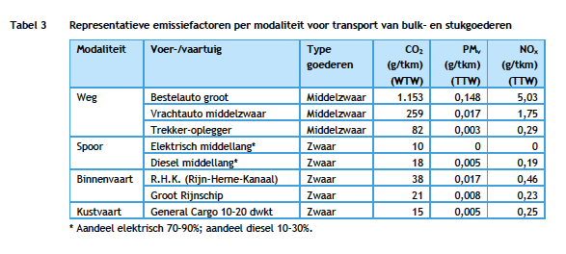

CE Delft stream personenvervoer 2014 |  |  |  |  | https://refman.energytransitionmodel.com/publications/2072
 | Stoptrein |  | 25% |  | page 39
 | Intercity |  | 75%

 | Stoptrein electric |  | 80%
 | Stoptrein diesel |  | 20%

 | Train electric |  | 95%
 | Train diesel |  | 5%

 | Electricity passenger kms | passenger km | 15010000000
 | Diesel passenger kms | passenger km | 790000000

shares NVG
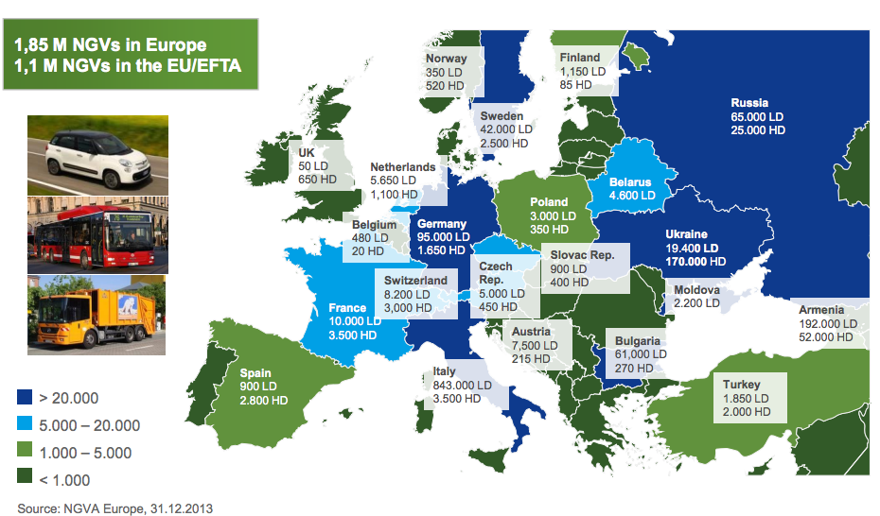
 | Input shares determination

 | Country | # LNG HDVs | # NG HDVs | # CNG HDVS | # CNG LDVs
 | nl | 291 | 1100 | 809 | 5650

LNG/CNG shares | Country | LNG | CNG | LNG share | CNG share
 | nl | 147711600 | 638064750 | 18.80% | 81.20%

CNG LD/HD shares | Country | LD | HD | LD share | HD share
 | nl | 181788750 | 456276000 | 28.49% | 71.51%
 | Data for calculations from respective nodes source analyses, TNO 2013 natural gas in transport

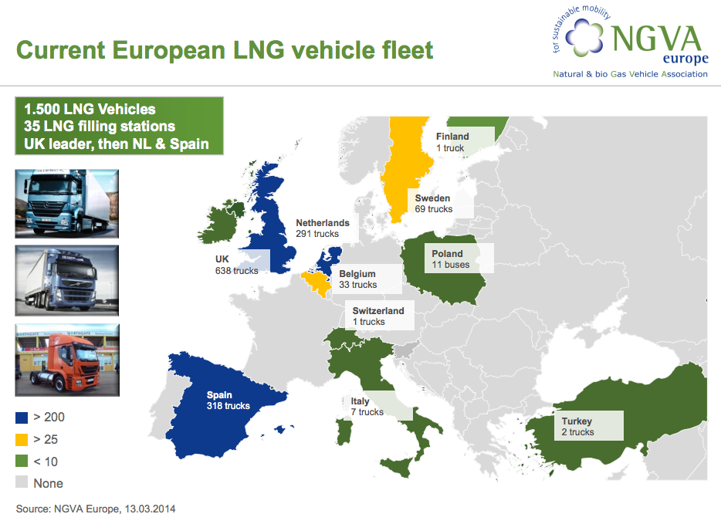
 | fuel | vehicle | annual kms | efficiency | energy consumed
 | CNG | LDV | 15000 | 0.4662004662 | 32175 | MJ
 | CNG | HDV | 60000 | 0.10638297872 | 564000 | MJ
 | LNG | HDV | 60000 | 0.11820330969 | 507600 | MJ

 | Sources

 | NVGA Europe (2014): Prospects and Development Status of European NGV Market
 | http://www.acer.europa.eu/Media/Events/3rd-Gas-Target-Model-Stakeholders-Workshop/Documents/10.%20Maedge%20Promoting%20gas%20in%20transport.pdf

 | NGVA Europe (2013): NGVs and Fuel Consumption Worldwide
 | http://www.ngvaeurope.eu/worldwide-ngv-statistics

 | Use in transport analysis
 | Percentage of natural gas that is liquefied natural gas | Share | 19%
 | Percentage of natural gas that is compressed natural gas | Share | 81%

 | Percentage of lng that is delivered to trucks | Share | 100% | See ----->
 | Percentage of lng that is delivered to busses | Share | 0% | only LNG trucks, no busses in NL

